关系图
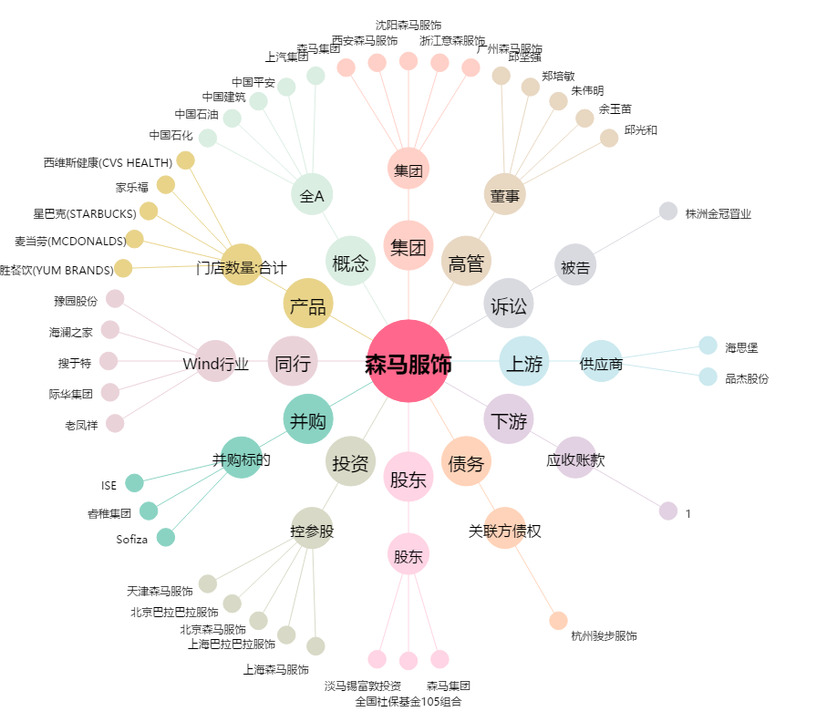
森马服饰[002563.SZ] - 关系概览图

